Sheet1
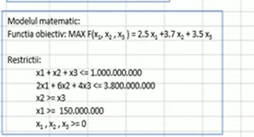
 |  |  | Suma alocată
PF | 0.02 | 2.5 | 400000000
IMM | 0.06 | 3.7 | 300000000
MC | 0.04 | 3.5 | 300000000

 |  |  | Obiective | 3160000000

 |  |  | R1 | 1000000000
 |  |  | R2 | 3800000000
 |  |  | R3 | 0
 |  |  | R4 | 400000000

